Rut_votantes
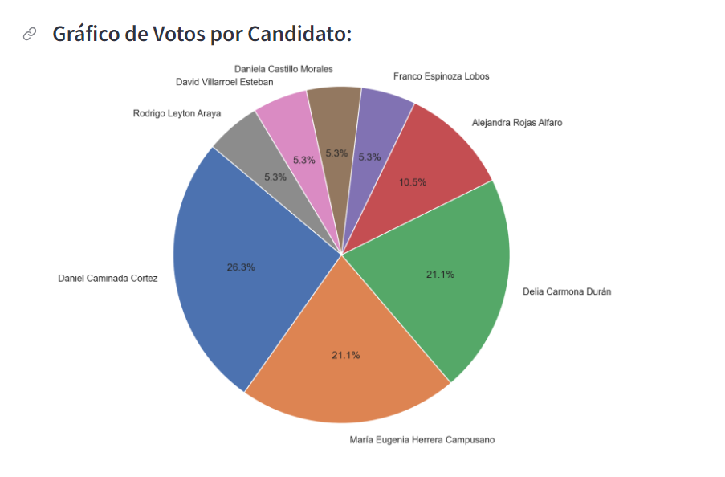
rut
16808505-2
13482284-8
17054988-0
13423285-4
15885118-0
15611854-0
18952447-1
16834089-3
17605329-1
13640356-7
17772208-1
15611728-5
9655476-1
13872674-6
15004395-6
15034325-9
18969964-6
12218790-k
18970058-K

